USE CASE 16.1.
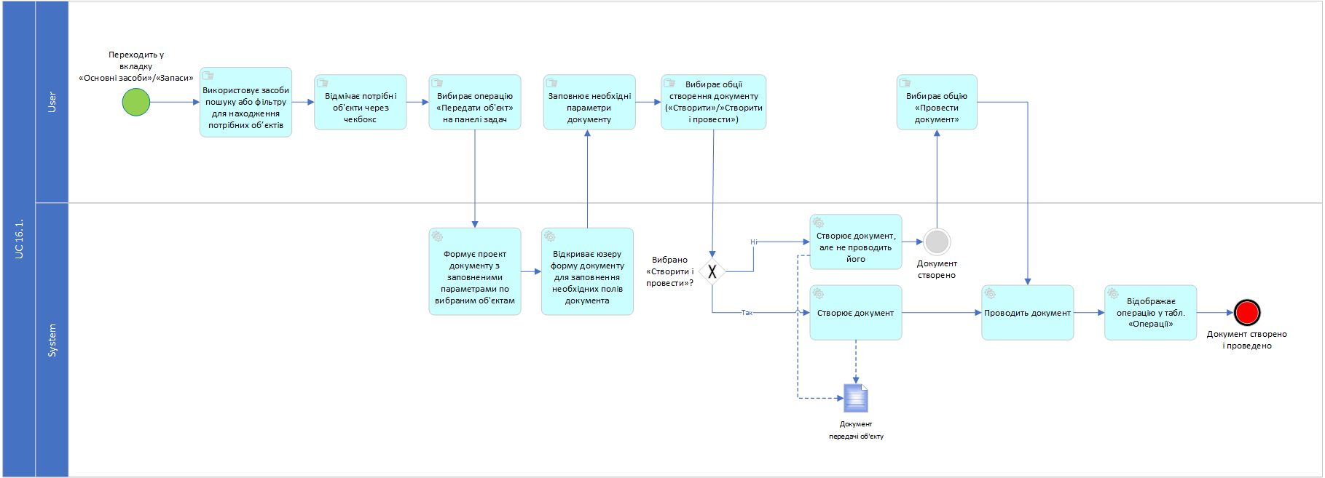
Дійові сторони | User, System
Ціль | Відобразити в балансі операцію передавання ОЗ/Запасів в користування іншим підрозділам
Успішний сценарій:

Попередній результат | Документ передачі обєкта створено, але операція проведення документа не відбулась. Обєкт залишажться на балансі
Результат | Документ створено і проведено. Обєкт зникає з балансу відділу і зникає з переліку Основних засобів/Запасів

